Sheet1
 | 产品金额或利率可以为负数；代码是根据数据库数据生成的怎么改，加一个字段？
 | 产品要素中那些prdt_type为0的虽然默认成文本框了，但是x号清空不了；
 | jquery.combo.js中change方法中加上了instance，可以适用relchange方法了
 | controller请求没加斜线；（修改前先拉代码）(已解决)
 | 161账户属性法人机构有时候没有数据；（已解决）
 | 账户属性设置，账户结构类别有个空数据（STRUC_CLS）

 | jquery.combo.js中change方法中加上了instance，可以适用relchange方法了；
 | 产品信息设置中产品金额等文本框怎么加最小值校验

 | 账户分类查询页面关闭后再次打开会适用关闭前的条件再次查询一次；(已解决)
 | 账户分类管理修改可以选择上级分类为自己的子节点；（已解决）
 | 交易分类管理修改可以选择上级分类为自己的子节点；（已解决）
 | 交易模型新增许多下拉框没有值；（测试库数据问题,已修改获取方式）

 | 修改logo(已解决)
 | theme.css 205行首页logo 完成
 | login.css 30行登录页logo 完成
 | login.css 14行登录页标题 完成

 | 基础利率修改保存有问题，法人机构
 | 基础费率修改进入报错，法人使用了报文中head中的corpBrno

 | huawei-ys分支修改：
 | 产品账户结构提到存续期后面 （完成）
 | 要素管理；存款和贷款同时作用的时候，把支取改为还款
 | 产品控制管理： 支取控制改为还款控制(完成)、存入控制隐藏（完成）、透支控制隐藏（完成）、转存控制隐藏（完成）；把其他控制里的核算码抽取，新增核算控制（完成）

 | inputtree，点击叉号清空不了值（已解决）
 | 总账有无特殊字符校验（已解决）
 | datagrid/index.js文件查询参数复选框清空不生效的问题（已解决）

 | 修改要素管理复选框有逗号问题 、查询列表展示不完全 (已解决)

20200323 | 产品生成代码中relchange方法instance为null；（已解决）
 | 产品信息设置文本框关联逻辑；（已解决）
 | inputtree清空不完全问题（已解决）
 | 产品存续期修改页面偶尔出现两个基本信息面板（已解决，把工具栏移到js，每次生成之前先清空div）

20200324 | 号码生成规则添加模糊查询（已解决）
 | 账户分类管理删除时有下级节点直接提示，不弹出框（已解决）
 | 账户分类管理层级问题，当选择自己作为上级分类时，设置层级为1（已解决）
 | 账户属性保存报错 （AcStrucServiceImpl.java 文件528行有查询，法人机构问题）
 | 账户结构设置新增报错，单行查出多行

20200325 | 内外部映射参数查询条件，删除查询条件的值（已解决）
 | 账户属性设置，许多下拉框没有值，有的文本框应该是数字类型的（下面）
 | 存款开户身份证校验（已解决）
 | 下拉框超出状态栏导致最后一条数据选不到（暂时不解决）

20200326 | 要素枚举项排序问题，attr_seq字段没使用上在opt_sql_rel表中（陶有超已解决）
 | 存款开户部分数字框精度问题待确认
 | 存款开户数字框加非负数校验等等（已解决）
 | 存款开户现转标志没有数据 ctInd（已修改数据获取方式） | UPDATE OPTION_SQL_REL SET SQL_STR = 'SELECT ATTR_VAL AS CODE, ATTR_VAL_DESC AS NAME FROM AMS_ATTR_VALUE_DEF WHERE ATTR_CODE =''CT_IND'' ORDER BY ATTR_SEQ' WHERE LABEL_NAME = 'ctInd';

 | inputtreegrid初始化查询了三次数据？？？
账户属性设置：计息属性
IN_INTST_PUT_YN 计息入账类型 --要素名称有重复，下拉框没数据
INTST_TYPE 计息计算类型 -- 下拉框没数据
INTST_MIN_AMT 最小计息金额 -- 应该是金额类型，现在是下拉框（已修改）
账户属性设置：类型属性
账户性质的下拉框超出最下方状态栏，导致最后一个数据看不见；(暂不修改)
风险等级默认值是1，但是选项中没有值为1的选项；
账户属性设置：结构属性
RDC_TYPE 支取方式 -- 下拉框没数据
账户属性设置：利率属性
FINE_PRO_RATE_VAL 违约协议利率值 应该是数字类型，现在是下拉框；（已修改）
账户属性设置：维度属性
MNG_BR_NO 管理机构 -- 下拉框没数据
BIND_CARD_NO 绑定卡 -- 下拉框没数据，这里可能不是下拉框（已修改）
BIND_CARD_OPN_BANK_CODE 绑定卡开户行 -- 下拉框没数据
OUT_CHNL_TYPE 渠道编码 -- 应该是文本框，现在是下拉框（已修改）
TERM_TYPE 存期类型选择自定义后没有操作
账户属性设置：控制属性
冻结类型 -- 账户业务类型是存款类的话展示的额是部分冻结，贷款类是部分限制，能否统一下呢？

 |  | UPDATE AMS_ATTR_DEF SET DATA_TYPE = '3' WHERE ATTR_CODE IN ('INTST_MIN_AMT', 'FINE_PRO_RATE_VAL');
 |  | UPDATE AMS_ATTR_DEF SET DATA_TYPE = '0' WHERE ATTR_CODE IN ('BIND_CARD_NO', 'OUT_CHNL_TYPE');

20200331 | 隐藏首页的搜索框（已解决）
 | 3)#6416355管理端-->账户系统-->特殊业务管理-->存款开户，交易类型下拉框内容被遮挡;（已修改combo.js）
 | 4)#6415980管理端-参数管理-公共参数管理 基础费率管理点击修改报错;查询参数问题，使用的是1097查询，原因是内外部键值转换，外部参数9999变成了1097
 | 基础费率新增页面带有数据（form.js 的load方法判断错误，display YN改变了page_type）

20200401 | 1)#6432468管理端-产品管理-产品信息设置（新），产品信息新增失败；（产品要素查询时按照法人1097查询，为空，产品控制属性为空，保存失败）
 | 4)#6430788管理端-特殊业务管理-存款开户、幸福盈产品起息日日期控制 ；
 | 这是刚才发给你第二个bug需要调整得地方
 | 1）存款开户界面要素限制：（已解决）
 | 起息日期 -- 产品计息界面（开户当日支取是否计息）-- 是时，起息日期为当天，否则未下一自然日；（置灰）
 | 开户金额 -- 产品控制界面 开户控制（开户最小金额不为空时）-- 开户金额大于等于开户最小金额；
 | 期限 -- 产品控制界面 开户控制（开户最大期限（存期/贷期）不为空时）-- 期限大于等于1，小于等于开户最大期限 ；
 | 到期日 -- 小于等于 当前日期+期限类型x期限；
 | 2）交易类型 下拉框还是有遮挡（已解决）

 | [{prdtcode, parmattrcode, prdtstddcode, prdtdutcode}，{prdtcode, parmattrcode, prdtstddcode, prdtdutcode}, {prdtcode, parmattrcode, prdtstddcode, prdtdutcode}]
 | sql关键字in会让索引失效

 | 账户属性设置-账户属性类别，查询条件不生效（已解决）

 | 和何老师讨论AMS_PRDT_PARM_DEF获取产品参数的问题，
 | 和程若红说一下easyui文件的修改，（已解决）

20200410 | 交易模型管理新增交易码显示（已解决，新增页面隐藏，修改页面显示置灰）
 | 交易接口模型新增接口配置问题,关闭按钮改为确定（关闭按钮改为确定、新增关闭按钮、新增加校验）
 | 交易接口模型接口配置页面加个关闭按钮，功能只关闭页面（已解决）

 | select类型的下拉框是以name作为条件查询。
 | 原子交易信息维护、微服务选择、微服务新增页、自定义查询新增-新增-信息类别。。。
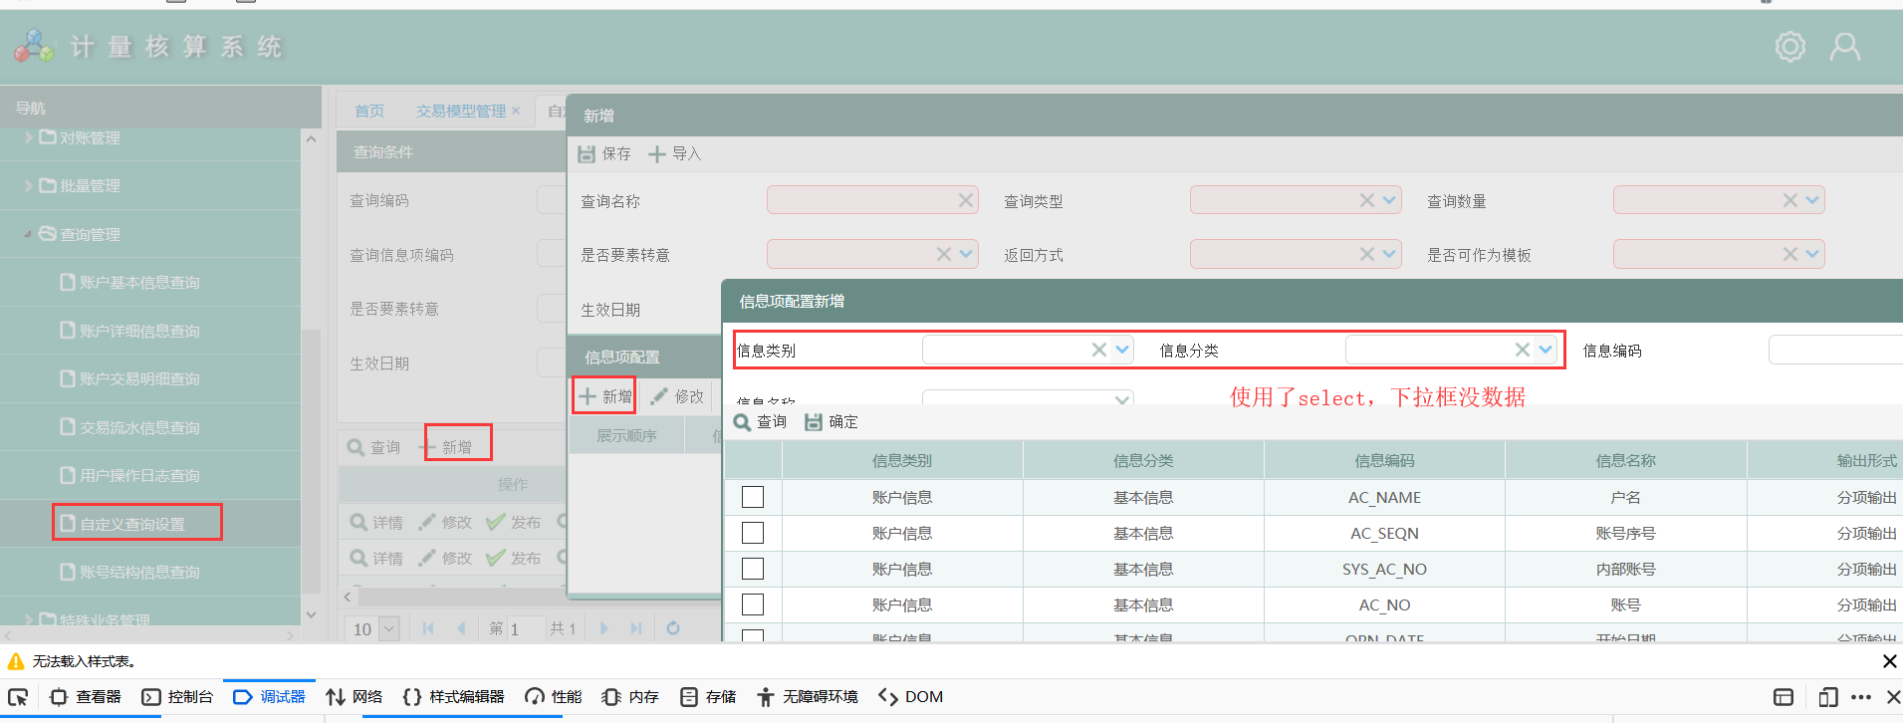

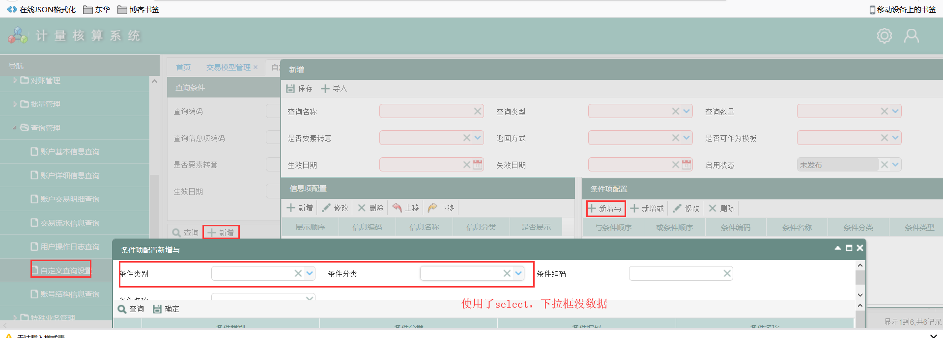

20200410 | 用户日志查询没数据，页面请求参数不带页面信息，交易名称为空
 | session获取日期的问题，window.sys_date

20200413 | 存款开户期限控制，幸福盈46等产品，固定期限是否

